hoja1
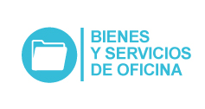
 Plan Anual de Adquisiciones

Objeto | valor | código
Servicios de alquiler o arrendamiento de equipo de oficina | $ 34,050,000 | 80161800
Detección de drogas o alcohol | $ 92,500,000 | 85121810
Suministros para aseos | $ 114,000,000 | 47131700
Uniformes (dotación) | $ 1,516,642 | 53102700
Uniformes (dotación) | $ 55,415,087 | 53102700
Sillas para grupos de trabajo | $ 6,584,150 | 56112102
Suministros para aseos | $ 68,851,752 | 47131700
Suministros de escritorio | $ 101,000,000 | 44121600
Recuerdos (souvenirs) | $ 65,000,000 | 49101602
Recuerdos (souvenirs) | $ 14,800,000 | 49101602
Bolsas plásticas | $ 34,408,850 | 24111503

